definizioni
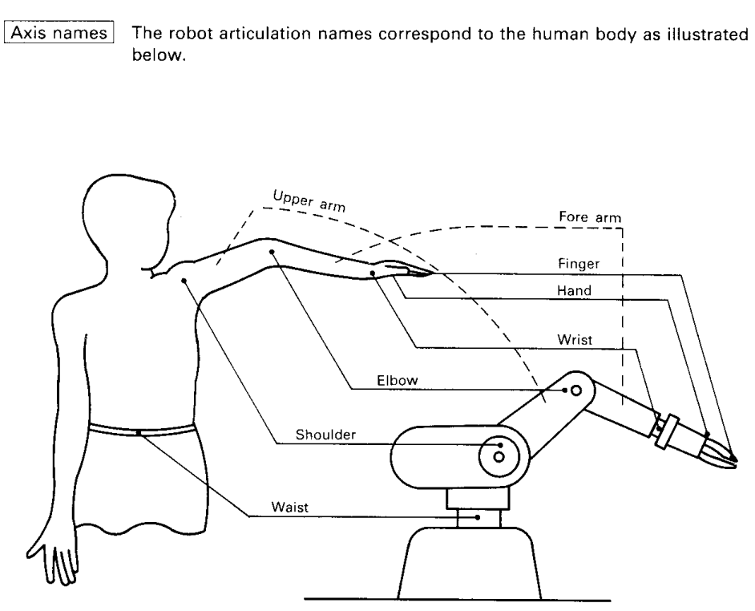
ROBOT ANTROPOMORFO

Giunti waist (vita) shoulder (spalla) elbow (gomito) wrist (polso) flange (flangia)

cinematica
CINEMATICA ROBOT ANTROPOMORFO
 |  |  |  |  |  | Piano verticale x - y (vista di lato); la z individua la posizione sul piano orizzontale
INVERSA |  |  |  |  |  |  | DIRETTA
z
Sono note le lunghezze dei link, |  |  |  |  |  |  | Noti gli angoli dei giunti si ricava
la posizione P(y,z) e angolo y |  |  |  |  |  |  | la posizione finale P

Si ricavano gli angoli b, a, g |  |  |  |  |  |  | a = | 8.61 | °
 |  |  |  |  |  |  | b = | -25.8 | °
BASE | 50 | mm | yp | 120 | cm |  | g = | -72.8 | °
L1 | 70 | mm | zp | 20 | cm |  | y= | -90.0 | °
L2 | 70 | mm | y | -90 | °
L3 | 70 | mm
 |  |  |  |  |  |  | G | Y | Z
Quote relative al giunto 0 |  |  |  |  |  |  | B | 0.0 | 0.0
zp rel. = | -30 | cm | b = | -50.8 | ° |  | 0 | 0.0 | 50.0
y2 = | 120 | cm | a = | 43.81 | ° |  | 1 | 69.2 | 60.5
z2 = | 40 | cm | g = | -83.1 | ° |  | 2 | 136.1 | 39.8
 |  |  |  |  |  |  | P | 136.1 | -30.2
G | Y | Z
B | 0.0 | 0.0
0 | 0.0 | 50.0 |  |  |  |  | Giunti
1 | 50.5 | 98.5 |  |  |  |  | 0 waist (vita)
2 | 120.0 | 90.0 |  |  |  |  | 1 shoulder (spalla)
y
P | 120.0 | 20.0 |  |  |  |  | 2 elbow (gomito)
 |  |  |  |  |  |  | P wrist (polso)
 |  |  |  |  |  |  | flange (flangia)
x

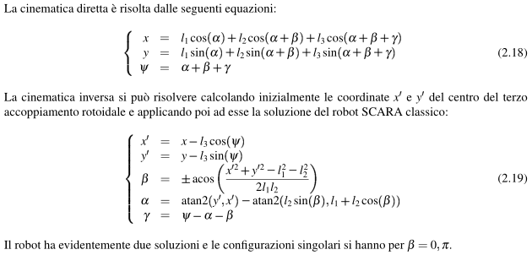

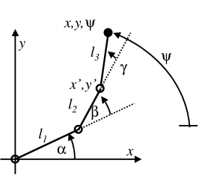

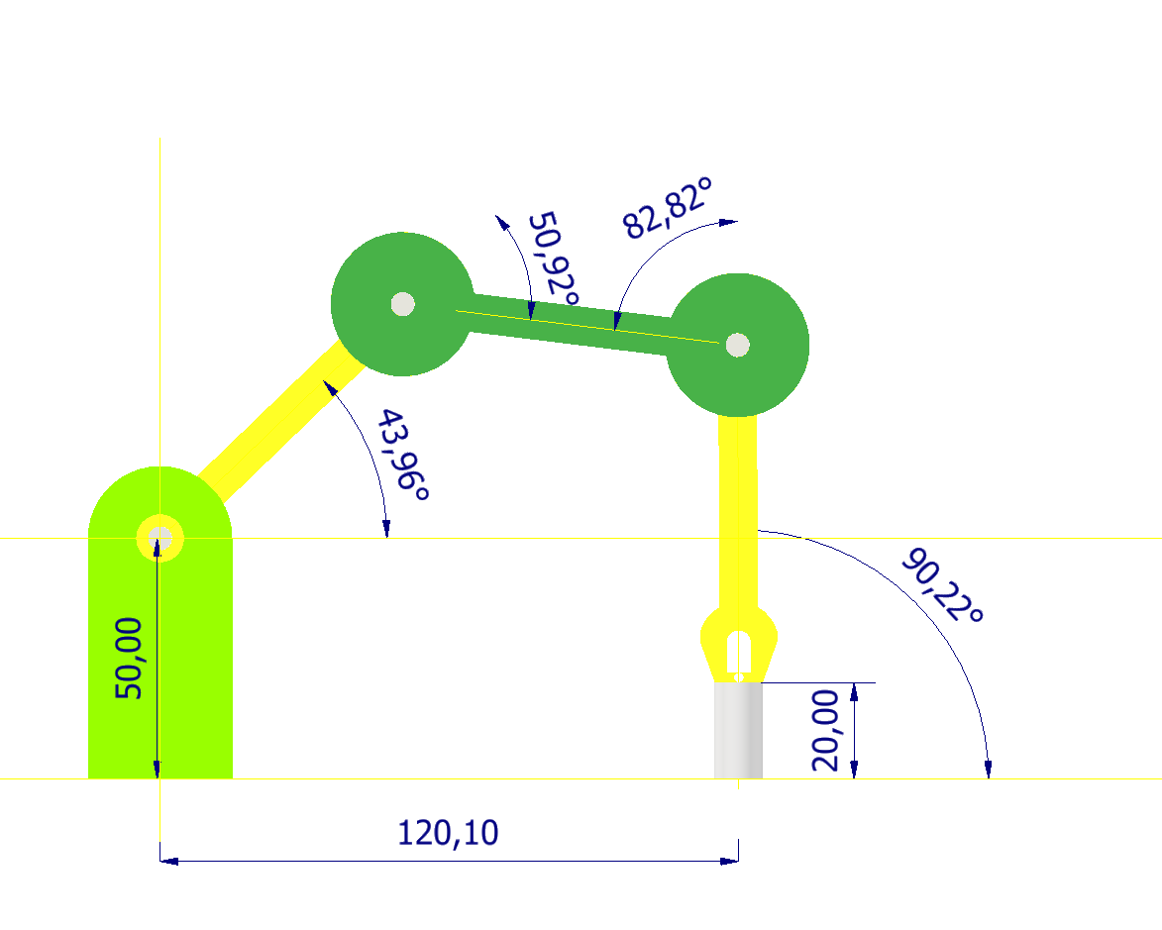

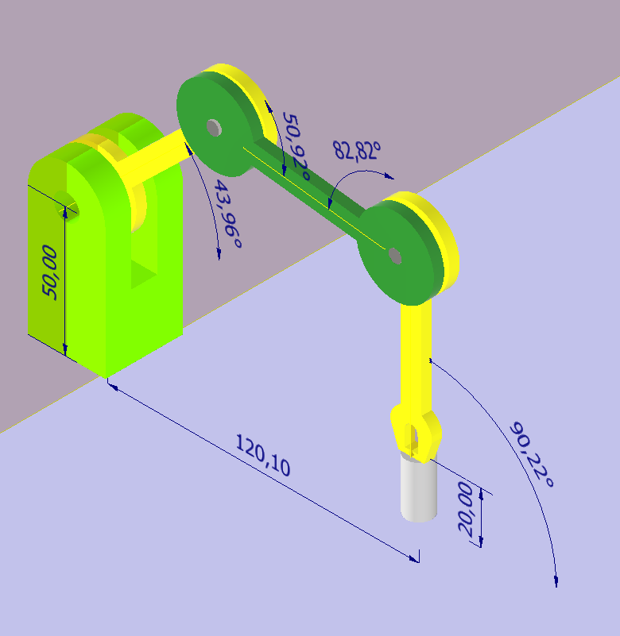

dimensioni
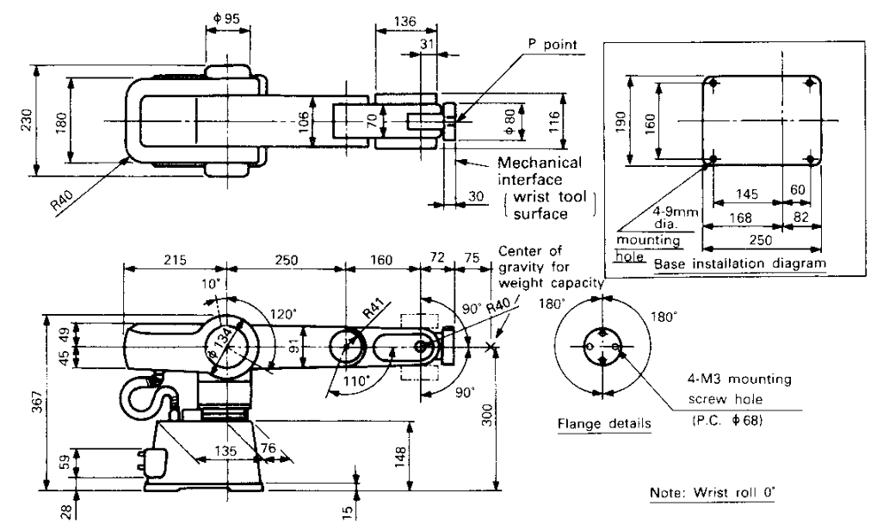

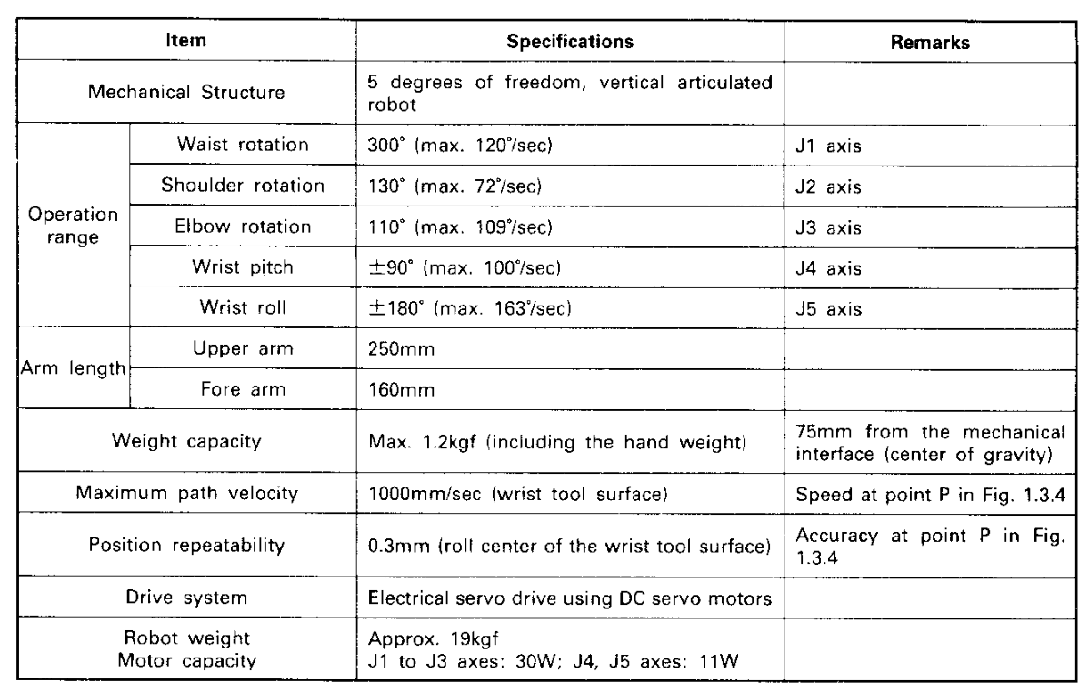

MJ
MOVE JOINT
MJ B, S, E, P, R
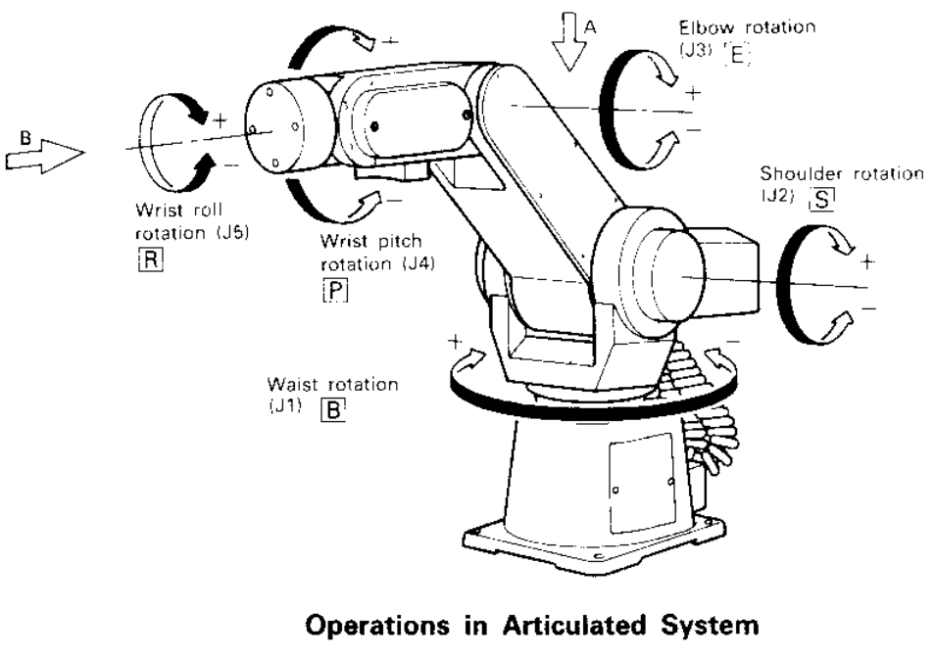
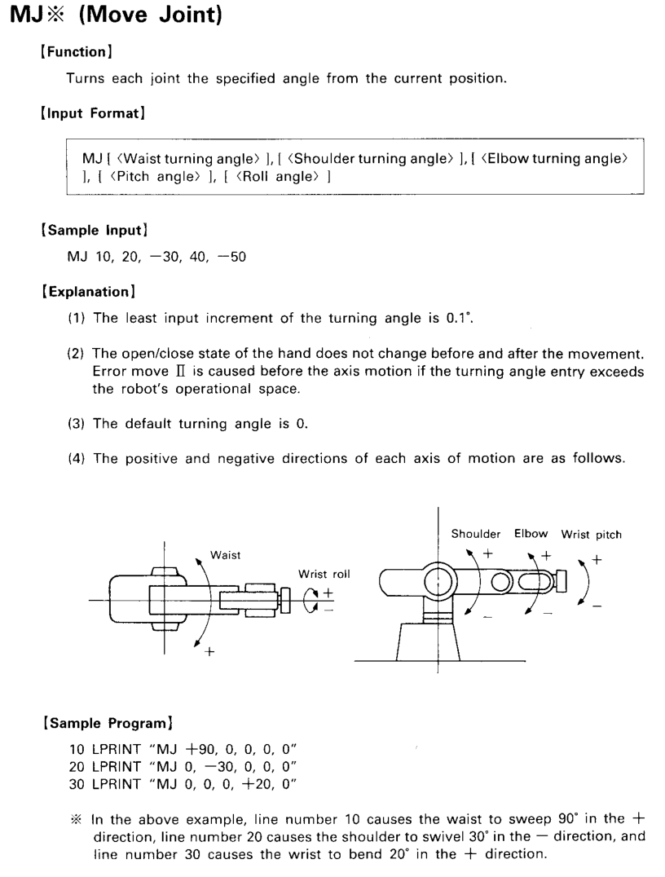

MP
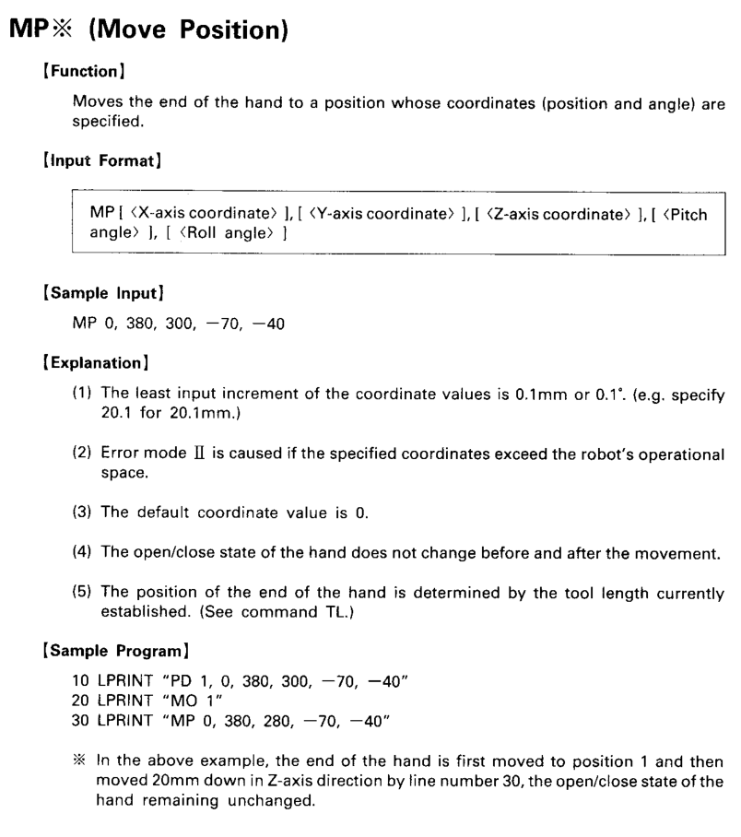
MOVE POSITION
MP x, y, z, P, R
